关系图
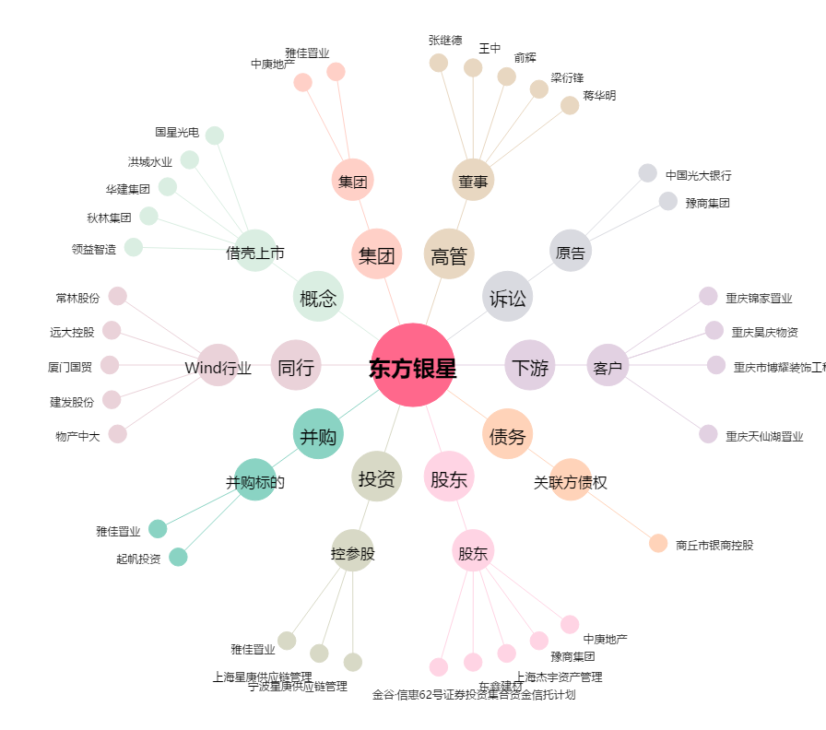
东方银星[600753.SH] - 关系概览图

